关系图
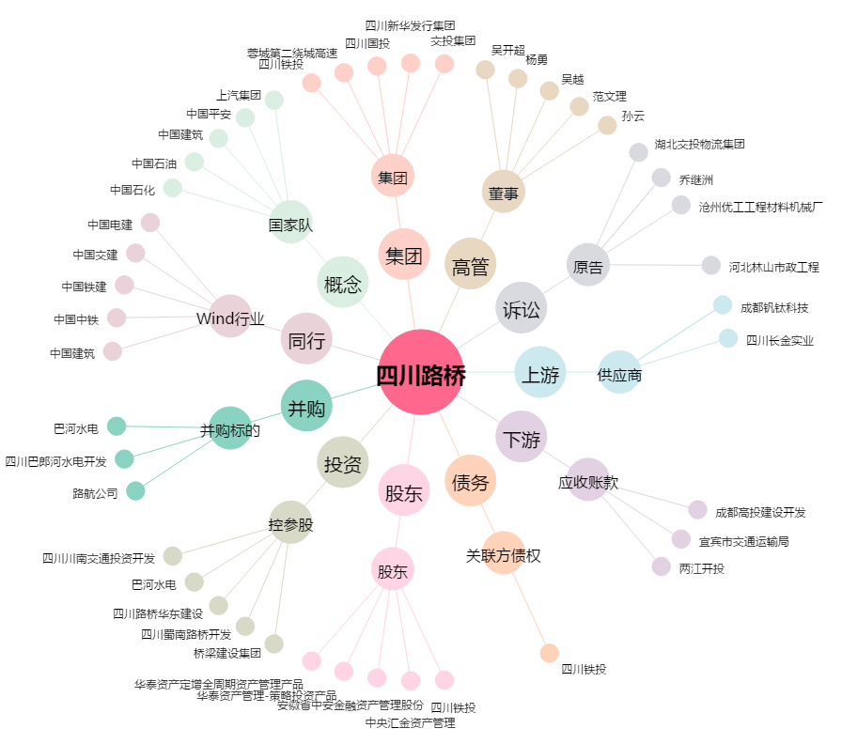
四川路桥[600039.SH] - 关系概览图

